Dev
工程结构及开发规范说明

相关工具及框架

 | 项目 |  |  |  |  | 说明
 | Java 8 |  |  |  |  | 开发语言，运行时环境
 | Spring Boot
 | Spring Cloud |  |  |  |  | 分布式系统开发框架
 | Consul |  |  |  |  | 服务自动发现与服务治理解决方案
 | Spring Cloud Consul
 | Spring Cloud OpenFeign |  |  |  |  | 通过 REST API 实现服务之间的调用
 | Spring Cloud Netflix |  |  |  |  | 实现断路器、智能路由、负载均衡等
 | MySQL Server |  |  |  |  | 关系型数据库
 | Spring Data JPA |  |  |  |  | Java 持久化数据访问实现
 | Elasticsearch |  |  |  |  | 全文检索引擎
 | Spring Data Elasticsearch |  |  |  |  | Elasticsearch 数据仓库
 | Redis |  |  |  |  | 内存型数据库
 | Spring Data Redis |  |  |  |  | Redis 操作
 | Swagger |  |  |  |  | API 文档
 | ImageMagick |  |  |  |  | 图像处理工具
 | FFmpeg |  |  |  |  | 音频/视频处理工具

工程结构说明

 | /codelet-cloud
 | ├─ commons |  |  |  |  |  |  |  | 通用模块
 | ├─ auth |  |  |  |  |  |  |  | 认证/授权模块
 | │ ├─ auth-commons |  |  |  |  |  |  |  |  | 通用模块，包含基本数据结构、注解、接口等的定义
 | │ ├─ auth-command-api |  |  |  |  |  |  |  |  | 命令接口定义（FeignClient）
 | │ ├─ auth-command |  |  |  |  |  |  |  |  | 命令接口实现
 | │ ├─ auth-command-starter |  |  |  |  |  |  |  |  | 命令接口启动器
 | │ ├─ auth-query-api |  |  |  |  |  |  |  |  | 查询接口定义（FeignClient）
 | │ ├─ auth-query |  |  |  |  |  |  |  |  | 查询接口实现
 | │ └─ auth-query-starter |  |  |  |  |  |  |  |  | 查询接口启动器
 | ├─ user |  |  |  |  |  |  |  | 用户账号模块
 | │ ├─ user-commons |  |  |  |  |  |  |  |  | 通用模块，包含基本数据结构、注解、接口等的定义
 | │ ├─ user-command-api |  |  |  |  |  |  |  |  | 命令接口定义（FeignClient）
 | │ ├─ user-command |  |  |  |  |  |  |  |  | 命令接口实现
 | │ ├─ user-command-starter |  |  |  |  |  |  |  |  | 命令接口启动器
 | │ ├─ user-query-api |  |  |  |  |  |  |  |  | 查询接口定义（FeignClient）
 | │ ├─ user-query |  |  |  |  |  |  |  |  | 查询接口实现
 | │ └─ user-query-starter |  |  |  |  |  |  |  |  | 查询接口启动器
 | ├─ ••• |  |  |  |  |  |  |  | （其他业务模块）
 | └─ starters |  |  |  |  |  |  |  | 启动器相关模块
 | ├─ starter-commons |  |  |  |  |  |  |  |  | 启动器通用模块
 | ├─ starter-commons-jpa |  |  |  |  |  |  |  |  | 操作关系数据库时需要依赖此模块
 | ├─ starter-commons-discovery |  |  |  |  |  |  |  |  | 作为微服务启动时需要依赖此模块
 | └─ monolithic |  |  |  |  |  |  |  |  | All-in-One 部署方式启动模块示例

 | 说明 |  | 一个业务模块是对一组业务紧密相关的数据实体操作的实现，这些数据实体构成一个业务领域。
 |  |  | 一个业务领域将被进一步划分为命令（Command）领域服务和查询（Query）领域服务，即 CQRS（命令与查询职责分离）。
 |  |  | 通常情况下，一个服务由三个模块构成，分别为 API 定义、业务实现模块和启动器（Starter）。
 |  |  | 其中，启动器将被编译并打包成可执行的 JAR 程序（Spring Boot 应用），最终发布到服务器以微服务的形式运行。

 | 注意 |  | 上图为模块的逻辑结构，各业务模块的源代码通过独立的代码库管理。

 | 下图以认证/授权模块和用户账号模块为例描述模块之间的依赖关系：

 | 说明 |  | 若一个业务模块不直接操作数据库，则其 Starter 不依赖 starter-commons-jpa；
 |  |  | 若所有模块通过一个 Starter 启动且不依赖其他服务则该 Starter 不依赖 starter-commons-discovery。

模块结构说明

 | 下面以通用模块和认证/授权模块的命令部分为例对模块结构进行说明：
 | /codelet-cloud
 | ├─ commons
 | │ ├─ src
 | │ │ ├─ main
 | │ │ │ ├─ java
 | │ │ │ │ └─ net/codelet/cloud
 | │ │ │ │ ├─ annotation |  |  |  |  |  |  |  |  |  |  |  |  |  |  | 通用注解
 | │ │ │ │ │ └─ SetReferenceData.java |  |  |  |  |  |  |  |  |  |  |  |  |  |  | 【注解】应用于控制器方法，用于设置响应数据的关联数据
 | │ │ │ │ ├─ aspect |  |  |  |  |  |  |  |  |  |  |  |  |  |  | 切面
 | │ │ │ │ │ ├─ BaseAspect.java |  |  |  |  |  |  |  |  |  |  |  |  |  |  | 【抽象类】切面的基类，提供了获取上下文数据的方法
 | │ │ │ │ │ ├─ JsonApiResponseAspect.java |  |  |  |  |  |  |  |  |  |  |  |  |  |  | 【类/切面】用于将控制器的方法格式化为 JSON API 格式
 | │ │ │ │ │ └─ SetReferenceDataAspect.java |  |  |  |  |  |  |  |  |  |  |  |  |  |  | 【类/切面】用于设置控制器方法返回结果的关联数据
 | │ │ │ │ ├─ config |  |  |  |  |  |  |  |  |  |  |  |  |  |  | 全局配置
 | │ │ │ │ │ ├─ CacheConfiguration.java |  |  |  |  |  |  |  |  |  |  |  |  |  |  | 【类】应用缓存配置
 | │ │ │ │ │ ├─ JacksonConfiguration.java |  |  |  |  |  |  |  |  |  |  |  |  |  |  | 【类】Jackson 序列化/反序列化配置
 | │ │ │ │ │ ├─ RedisClusterConfiguration.java |  |  |  |  |  |  |  |  |  |  |  |  |  |  | 【类】Redis 集群连接配置
 | │ │ │ │ │ ├─ RedisConfiguration.java |  |  |  |  |  |  |  |  |  |  |  |  |  |  | 【类】Redis 配置
 | │ │ │ │ │ ├─ SecurityConfiguration.java |  |  |  |  |  |  |  |  |  |  |  |  |  |  | 【类】安全相关配置
 | │ │ │ │ │ ├─ WebConfiguration.java |  |  |  |  |  |  |  |  |  |  |  |  |  |  | 【类】Web MVC 配置/消息国际化配置
 | │ │ │ │ │ └─ WebSecurityConfiguration.java |  |  |  |  |  |  |  |  |  |  |  |  |  |  | 【类】Web 安全配置（如 CSRF）
 | │ │ │ │ ├─ constant |  |  |  |  |  |  |  |  |  |  |  |  |  |  | 常量定义，如请求头、响应头等
 | │ │ │ │ │ └─ ... |  |  |  |  |  |  |  |  |  |  |  |  |  |  | 【接口】
 | │ │ │ │ ├─ constoller |  |  |  |  |  |  |  |  |  |  |  |  |  |  | 控制器相关
 | │ │ │ │ │ ├─ BaseController.java |  |  |  |  |  |  |  |  |  |  |  |  |  |  | 【类】所有控制器基类，异常处理
 | │ │ │ │ │ └─ HttpContext.java |  |  |  |  |  |  |  |  |  |  |  |  |  |  | 【抽象类】提供获取 Spring 应用上下文数据的方法
 | │ │ │ │ ├─ dto |  |  |  |  |  |  |  |  |  |  |  |  |  |  | 数据传输对象相关
 | │ │ │ │ │ ├─ response |  |  |  |  |  |  |  |  |  |  |  |  |  |  | 响应数据封装
 | │ │ │ │ │ │ ├─ JsonApiDTO.java |  |  |  |  |  |  |  |  |  |  |  |  |  |  | 【类】JSON API 响应数据基类
 | │ │ │ │ │ │ ├─ JsonApiErrorDTO.java |  |  |  |  |  |  |  |  |  |  |  |  |  |  | 【类】JSON API 响应数据的错误信息
 | │ │ │ │ │ │ ├─ JsonApiBooleanDTO.java |  |  |  |  |  |  |  |  |  |  |  |  |  |  | 【类】数据为布尔类型的 JSON API 响应数据
 | │ │ │ │ │ │ ├─ JsonApiNumberDTO.java |  |  |  |  |  |  |  |  |  |  |  |  |  |  | 【类】数据为数值类型的 JSON API 响应数据
 | │ │ │ │ │ │ ├─ JsonApiWithDataDTO.java |  |  |  |  |  |  |  |  |  |  |  |  |  |  | 【抽象类】数据为对象或列表类型的 JSON API 的基类
 | │ │ │ │ │ │ ├─ JsonApiObjectDTO.java |  |  |  |  |  |  |  |  |  |  |  |  |  |  | 【类】数据为对象的 JSON API 响应数据
 | │ │ │ │ │ │ └─ JsonApiListDTO.java |  |  |  |  |  |  |  |  |  |  |  |  |  |  | 【类】数据为列表的 JSON API 响应数据
 | │ │ │ │ │ ├─ BaseDTO.java |  |  |  |  |  |  |  |  |  |  |  |  |  |  | 【类】数据传输对象的基类
 | │ │ │ │ │ ├─ ContextDTO.java |  |  |  |  |  |  |  |  |  |  |  |  |  |  | 【类】HTTP 请求上下文封装对象
 | │ │ │ │ │ ├─ OperatorDTO.java |  |  |  |  |  |  |  |  |  |  |  |  |  |  | 【类】HTTP 请求发起者信息
 | │ │ │ │ │ ├─ EntityReference.java |  |  |  |  |  |  |  |  |  |  |  |  |  |  | 【类】引用数据描述
 | │ │ │ │ │ ├─ PageDTO.java |  |  |  |  |  |  |  |  |  |  |  |  |  |  | 【类】分页查询结果
 | │ │ │ │ │ ├─ PaginationDTO.java |  |  |  |  |  |  |  |  |  |  |  |  |  |  | 【类】分页查询参数
 | │ │ │ │ │ └─ SortByDTO.java |  |  |  |  |  |  |  |  |  |  |  |  |  |  | 【类】分页查询排序设置
 | │ │ │ │ ├─ entity |  |  |  |  |  |  |  |  |  |  |  |  |  |  | 数据实体
 | │ │ │ │ │ ├─ BaseEntity.java |  |  |  |  |  |  |  |  |  |  |  |  |  |  | 【类】数据实体的基类
 | │ │ │ │ │ └─ BaseVersionedEntity.java |  |  |  |  |  |  |  |  |  |  |  |  |  |  | 【类】带修订版本的数据实体的基类
 | │ │ │ │ ├─ error |  |  |  |  |  |  |  |  |  |  |  |  |  |  | 错误
 | │ │ │ │ │ ├─ BaseError.java |  |  |  |  |  |  |  |  |  |  |  |  |  |  | 【抽象类】错误基类
 | │ │ │ │ │ ├─ ServiceUnavailableError.java |  |  |  |  |  |  |  |  |  |  |  |  |  |  | 【类】服务不可用错误
 | │ │ │ │ │ ├─ UnauthorizedError.java |  |  |  |  |  |  |  |  |  |  |  |  |  |  | 【类】用户尚未登录错误
 | │ │ │ │ │ ├─ AccessTokenExpiredError.java |  |  |  |  |  |  |  |  |  |  |  |  |  |  | 【类】访问令牌已过期错误
 | │ │ │ │ │ ├─ AccessTokenInvalidError.java |  |  |  |  |  |  |  |  |  |  |  |  |  |  | 【类】访问令牌无效错误
 | │ │ │ │ │ ├─ AuthenticationError.java |  |  |  |  |  |  |  |  |  |  |  |  |  |  | 【类】认证错误
 | │ │ │ │ │ ├─ AccessDeniedError.java |  |  |  |  |  |  |  |  |  |  |  |  |  |  | 【类】访问被拒绝错误
 | │ │ │ │ │ ├─ NoPrivilegeError.java |  |  |  |  |  |  |  |  |  |  |  |  |  |  | 【类】权限不足错误
 | │ │ │ │ │ ├─ ConflictError.java |  |  |  |  |  |  |  |  |  |  |  |  |  |  | 【类】操作冲突错误
 | │ │ │ │ │ ├─ DuplicatedError.java |  |  |  |  |  |  |  |  |  |  |  |  |  |  | 【类】数据重复错误
 | │ │ │ │ │ ├─ NotFoundError.java |  |  |  |  |  |  |  |  |  |  |  |  |  |  | 【类】资源不存在错误
 | │ │ │ │ │ ├─ PayloadTooLargeError.java |  |  |  |  |  |  |  |  |  |  |  |  |  |  | 【类】请求数据过大错误
 | │ │ │ │ │ ├─ TooManyRquestsError.java |  |  |  |  |  |  |  |  |  |  |  |  |  |  | 【类】请求过于频繁错误
 | │ │ │ │ │ ├─ TimeoutError.java |  |  |  |  |  |  |  |  |  |  |  |  |  |  | 【类】超时错误
 | │ │ │ │ │ ├─ UnsupportedMediaTypeError.java |  |  |  |  |  |  |  |  |  |  |  |  |  |  | 【类】请求数据的媒体类型不被支持错误
 | │ │ │ │ │ ├─ ValidationError.java |  |  |  |  |  |  |  |  |  |  |  |  |  |  | 【类】请求数据校验错误
 | │ │ │ │ │ └─ BusinessError.java |  |  |  |  |  |  |  |  |  |  |  |  |  |  | 【类】业务错误
 | │ │ │ │ ├─ feign |  |  |  |  |  |  |  |  |  |  |  |  |  |  | FeignClient 相关
 | │ │ │ │ │ └─ ResponseDecoder.java |  |  |  |  |  |  |  |  |  |  |  |  |  |  | 【类】将其他服务返回的数据由 JSON API 格式解码
 | │ │ │ │ ├─ filter |  |  |  |  |  |  |  |  |  |  |  |  |  |  | 拦截器
 | │ │ │ │ │ └─ HttpAccessControlFilter.java |  |  |  |  |  |  |  |  |  |  |  |  |  |  | 【类】设置跨域请求头
 | │ │ │ │ ├─ repository |  |  |  |  |  |  |  |  |  |  |  |  |  |  | 数据仓库
 | │ │ │ │ │ └─ BaseRepository.java |  |  |  |  |  |  |  |  |  |  |  |  |  |  | 【接口】提供 findByIdIn(Collection<String>) 方法
 | │ │ │ │ ├─ service |  |  |  |  |  |  |  |  |  |  |  |  |  |  | 服务相关
 | │ │ │ │ │ ├─ DomainObjectService.java |  |  |  |  |  |  |  |  |  |  |  |  |  |  | 【接口】提供设置关联数据的方法
 | │ │ │ │ │ └─ StringRedisService.java |  |  |  |  |  |  |  |  |  |  |  |  |  |  | 【抽象类】提供操作 Redis 的方法
 | │ │ │ │ ├─ util |  |  |  |  |  |  |  |  |  |  |  |  |  |  | 业务无关的工具类
 | │ │ │ │ │ └─ ...
 | │ │ │ │ └─ vo |  |  |  |  |  |  |  |  |  |  |  |  |  |  | 值对象，通用的枚举
 | │ │ │ │ └─ ...
 | │ │ │ └─ resources
 | │ │ │ ├─ messages.properties |  |  |  |  |  |  |  |  |  |  |  |  |  |  | 消息定义（英文）
 | │ │ │ └─ messages_zh_CN.properties |  |  |  |  |  |  |  |  |  |  |  |  |  |  | 消息定义（中文）
 | │ │ └─ test/java
 | │ └─ pom.xml
 | └─ auth
 | ├─ auth-command-api
 | │ ├─ src
 | │ │ ├─ main
 | │ │ │ ├─ java
 | │ │ │ │ └─ net/codelet/cloud/auth/command
 | │ │ │ │ ├─ dto |  |  |  |  |  |  |  |  |  |  |  |  |  |  | 数据传输对象，如查询参数、请求数据（Request Body）定义
 | │ │ │ │ │ └─ CredentialsDTO.java |  |  |  |  |  |  |  |  |  |  |  |  |  |  | 【类】登录用户名/密码数据传输对象
 | │ │ │ │ ├─ entity |  |  |  |  |  |  |  |  |  |  |  |  |  |  | 数据实体定义
 | │ │ │ │ │ └─ AccessTokenEntity.java |  |  |  |  |  |  |  |  |  |  |  |  |  |  | 【类】访问令牌数据实体
 | │ │ │ │ └─ api |  |  |  |  |  |  |  |  |  |  |  |  |  |  | REST 接口声明（FeignClient）
 | │ │ │ │ └─ AuthenticationApi.java |  |  |  |  |  |  |  |  |  |  |  |  |  |  | 【接口】认证接口
 | │ │ │ └─ resources
 | │ │ │ ├─ messages.properties |  |  |  |  |  |  |  |  |  |  |  |  |  |  | 消息定义（英文）
 | │ │ │ └─ messages_zh_CN.properties |  |  |  |  |  |  |  |  |  |  |  |  |  |  | 消息定义（中文）
 | │ │ └─ test/java
 | │ └─ pom.xml
 | ├─ auth-command
 | │ ├─ src
 | │ │ ├─ main
 | │ │ │ ├─ java
 | │ │ │ │ └─ net/codelet/cloud/auth/command
 | │ │ │ │ ├─ controller |  |  |  |  |  |  |  |  |  |  |  |  |  |  | REST 接口实现
 | │ │ │ │ │ └─ AuthenticationController.java |  |  |  |  |  |  |  |  |  |  |  |  |  |  | 【类】认证控制器
 | │ │ │ │ ├─ service |  |  |  |  |  |  |  |  |  |  |  |  |  |  | 领域业务服务
 | │ │ │ │ │ ├─ impl
 | │ │ │ │ │ │ └─ AccessTokenServiceImpl.java |  |  |  |  |  |  |  |  |  |  |  |  |  |  | 【类】认证服务
 | │ │ │ │ │ └─ AccessTokenService.java |  |  |  |  |  |  |  |  |  |  |  |  |  |  | 【接口】认证服务接口
 | │ │ │ │ └─ repository |  |  |  |  |  |  |  |  |  |  |  |  |  |  | 数据仓库
 | │ │ │ │ └─ AccessTokenRepository.java |  |  |  |  |  |  |  |  |  |  |  |  |  |  | 【接口】访问令牌数据仓库
 | │ │ │ └─ resources
 | │ │ └─ test/java
 | │ └─ pom.xml
 | └─ auth-command-starter
 | ├─ src
 | │ ├─ main
 | │ │ ├─ java
 | │ │ │ └─ net/codelet/cloud/auth/command
 | │ │ │ └─ AuthCommandStarter.java |  |  |  |  |  |  |  |  |  |  |  |  |  |  | Spring Boot 应用入口
 | │ │ └─ resources
 | │ │ └─ application.yml |  |  |  |  |  |  |  |  |  |  |  |  |  |  | 应用配置文件
 | │ └─ test/java
 | └─ pom.xml

项目模块一览表

 | 名称 |  |  |  | 数据库 |  |  |  |  |  |  |  |  |  |  | 说明
 | cloud |  |  |  |  |  |  |  |  |  |  |  |  |  |  | Codelet Cloud 及相关文档
 | commons |  |  |  |  |  |  |  |  |  |  |  |  |  |  | 通用组件
 | parameter |  |  |  | codelet_cloud_parameter |  |  |  |  |  |  |  |  |  |  | 业务参数
 | auth |  |  |  | codelet_cloud_auth |  |  |  |  |  |  |  |  |  |  | 登录、认证与授权
 | verification |  |  |  | codelet_cloud_verification |  |  |  |  |  |  |  |  |  |  | 电子邮箱、手机号码验证及 CAPTCHA
 | notification |  |  |  | codelet_cloud_notification |  |  |  |  |  |  |  |  |  |  | 邮件、短信发送及站内通知
 | user |  |  |  | codelet_cloud_user |  |  |  |  |  |  |  |  |  |  | 用户账号
 | organization |  |  |  | codelet_cloud_organization |  |  |  |  |  |  |  |  |  |  | 组织、角色及基于角色的用户权限
 | employee |  |  |  | codelet_cloud_employee |  |  |  |  |  |  |  |  |  |  | 职员（组织-用户关系）
 | role |  |  |  | codelet_cloud_role |  |  |  |  |  |  |  |  |  |  | 角色组
 | report |  |  |  |  |  |  |  |  |  |  |  |  |  |  | 报表
 | starters |  |  |  |  |  |  |  |  |  |  |  |  |  |  | 启动器通用组件及示例

持续集成

 | 为保证团队成员的代码能够有效地集成，需要遵守以下原则：
 | 1. | 使用版本控制工具（SCM, Software Control Management） - Git & Gitolite
 | 2. | 必须及时向版本控制库提交代码
 | 3. | 及时将版本控制库的代码更新到本地
 | 4. | 使用专门的集成服务器执行集成构建 - Jenkins
 | 5. | 必须保证构建成功

 | 如果构建失败，则需要优先解决构建过程中发生的错误，并在错误修复后手动启动一次构建。

设计原则及注意事项

 | 1. | 遵循领域驱动设计（Domain-Driven Design）原则

 |  | 根据业务将数据模型划分为不同的领域，每一个领域形成独立的微服务。

 | 2. | 遵循 CQRS（Command Query Responsibility Segregation）设计原则

 |  | 将一个领域的命令操作（Command，即增加、修改、删除）与查询操作（Query）进一步分离为独立的微服务。
 |  | 通常情况下，Command 领域模型对 MySQL 进行操作，并将数据信息同步到 Elasticsearch，再通过 Query 领域的数据模型从 Elasticsearch 查询数据。
 |  | 数据同步的方式待定（可选方案：1. 直接通过 FeignClient 接口推送；2. 通过消息队列发布事件）。

 | 3. | 遵循微服务（Microservice）设计原则

 |  | 当【微服务A】需要调用【微服务B】的业务逻辑时，【微服务A】只可通过【微服务B】的 FeignClient 接口调用【微服务B】的相应业务逻辑，
 |  | 而不是通过依赖【微服务B】直接使用其中的组件，从而实现不同领域之间业务的解耦。

 | 4. | 接口及数据模型的定义与业务逻辑实现相分离

 |  | 对于一个领域的业务实现，将其分为接口及数据模型定义与业务逻辑实现两个模块，前者用于向其他领域的微服务提供 FeignClient 及
 |  | 相关数据模型定义，后者用于实现业务逻辑。

 | 5. | 一个领域的 Starter 作为独立的模块

 |  | 每一个领域的 Starter 为一个独立的模块，从而使得每个领域的业务实现模块可以独立启动，
 |  | 同时也可以与其他业务实现的模块通过其他的 Starter 捆绑启动。

 | 6. | 确保微服务可以独立运行也可以捆绑运行

 |  | 独立运行时每个微服务的模块通过各自的 Starter 启动，捆绑运行时多个微服务模块通过一个 Starter 启动。
 |  | 模块 starters/monolithic 的 MonolithicStarter 为一个 All-in-One 部署方式的 Starter 的示例。创建一个新的领域的微服务时，
 |  | 应将其 Query 和 Command 模块加入到 starters/monolithic 的依赖中，并尝试启动，以检查是否与其他微服务存在冲突。
 |  | 由于 All-in-One 部署方式下无微服务之间的调用，因此 MonolithicStarter 不需要启用服务自动发现（@EnableDiscoveryClient）和
 |  | FeignClient（@EnableFeignClients）。

 | 7. | 确保当前微服务在非必要的微服务未部署时也可正常运行

 |  | 例如，若文档在一个系统中不需要标签功能，那么在这个系统中则无须部署标签相关微服务，且不会影响文档相关微服务的正常运行。
 |  | 通过 FeignClient 的 fallback 容错。

 | 8. | FeignClient 调用的微服务的名称可通过应用属性配置

 |  | @FeignClient 注解的 name 参数使用 Property Key 设置，Property Key 的格式为 services.领域名称.操作类型.name，
 |  | 如 services.user.query.name=user-query。
 |  | 需要为 @FeignClient 注解的 name 参数设置默认值，如：
 |  | @FeignClient(
 |  | contextId = "role-command",
 |  | name = "${services.organization.command.name:organization-command}"
 |  | )
 |  | public class RoleCommandApi {}
 |  | 从而使得一个模块与其他模块捆绑为一个新的微服务时，服务消费者可以以新的微服务的名称调用微服务。

 | 9. | 接口设计遵循 RESTful 风格

 |  | 正确使用 HTTP 请求方法，如 POST（增加/执行）、PUT（替换更新）、PATCH（部分更新）、DELETE（删除）、GET（查询，幂等操作）等，
 |  | 其中，POST、PUT、PATCH、DELETE 操作应置于 Command 领域，GET 应置于 Query 领域。
 |  | 应将能够用于定位资源的充分且必要的参数作为路径参数，以准确地实现访问权限控制。

开发流程

 | 环境 |  |  | 实施者 |  |  | 作业类型 |  |  | 作业内容
 | - |  |  | 设计人员 |  |  | 设计 |  |  | 分析业务，划分领域模型，设计数据实体，定义资源，设计 REST API
 | Git 服务器 |  |  | 持续集成管理员 |  |  | 配置 |  |  | 通过 Gitolite 创建业务模块的代码库，并将访问权限授予开发者
 | 持续集成服务器 |  |  | 持续集成管理员 |  |  | 配置 |  |  | 在 Jenkins 中创建自动部署的 Pipeline 任务
 | Git 服务器 |  |  | 持续集成管理员 |  |  | 配置 |  |  | 为代码库添加 hooks/post-receive 脚本以触发 Jenkins 的自动部署任务
 | 数据库服务器 |  |  | 数据库管理员 |  |  | 配置 |  |  | 创建业务领域的数据库（如果直接对数据库进行操作）
 | 开发环境 |  |  | 开发人员 |  |  | 开发 |  |  | 克隆代码库到本地工作空间
 |  |  |  |  |  |  |  |  |  | 根据【模块结构说明】创建各 Maven 的 POM 模块
 |  |  |  |  |  |  |  |  |  |  | 创建业务领域通用模块
 |  |  |  |  |  |  |  |  |  |  |  | 创建业务领域通用的数据实体、数据传输对象、注解等组件
 |  |  |  |  |  |  |  |  |  |  | 创建命令领域模块（如果业务上需要）和查询领域模块（如果业务上需要）
 |  |  |  |  |  |  |  |  |  |  |  | 创建接口定义模块（domain-command-api 及 domain-query-api）
 |  |  |  |  |  |  |  |  |  |  |  |  | 定义数据实体（Domain Entity）
 |  |  |  |  |  |  |  |  |  |  |  |  | 定义接口参数及返回值的数据传输对象（DTO）
 |  |  |  |  |  |  |  |  |  |  |  |  | 定义 REST API 接口（FeignClient）
 |  |  |  |  |  |  |  |  |  |  |  | 创建领域模型实现模块（domain-command 及 domain-query）
 |  |  |  |  |  |  |  |  |  |  |  |  | 定义数据实体的数据仓库接口
 |  |  |  |  |  |  |  |  |  |  |  |  | 定义领域模型服务接口并实现
 |  |  |  |  |  |  |  |  |  |  |  |  | 创建 REST Controller（REST API 接口的实现）
 |  |  |  |  |  |  |  |  |  |  |  | 创建领域服务的启动器（domain-command-starter 及 domain-query-starter）
 |  |  |  |  |  |  |  |  |  |  |  |  | 配置应用
 |  |  |  |  |  |  |  |  |  |  |  |  | 创建应用入口类（DomainCommandStarter.java 及 DomainQueryStarter.java）
 |  |  |  |  |  |  |  |  |  |  | 在根路径创建 Jenkinsfile 文件，填写自动部署 Pipeline 指令
 |  |  |  |  |  |  | 测试 |  |  | 在开发环境进行测试
 |  |  |  |  |  |  | 集成 |  |  | 将代码推送到代码库
 | Git 服务器 |  |  | codelet |  |  | 部署 |  |  | 执行 hooks/post-receive，向 Jenkins 发送 Pipeline 编译请求
 | 持续集成服务器 |  |  | codelet |  |  | 部署 |  |  | 接收到 Pipeline 编译请求，从 Git 拉取代码，执行编译、测试、部署
 |  |  |  |  |  |  |  |  |  | 成功部署时，重新启动微服务

数据实体（Domain Entity）定义

 | 所有数据实体都应为 net.codelet.cloud.entity.BaseEntity 的派生类。

 | 若要对一个数据实体进行版本管理，则这个数据实体应继承 net.codelet.cloud.entity.BaseVersionedEntity。

 | 下面以用户业务为例：
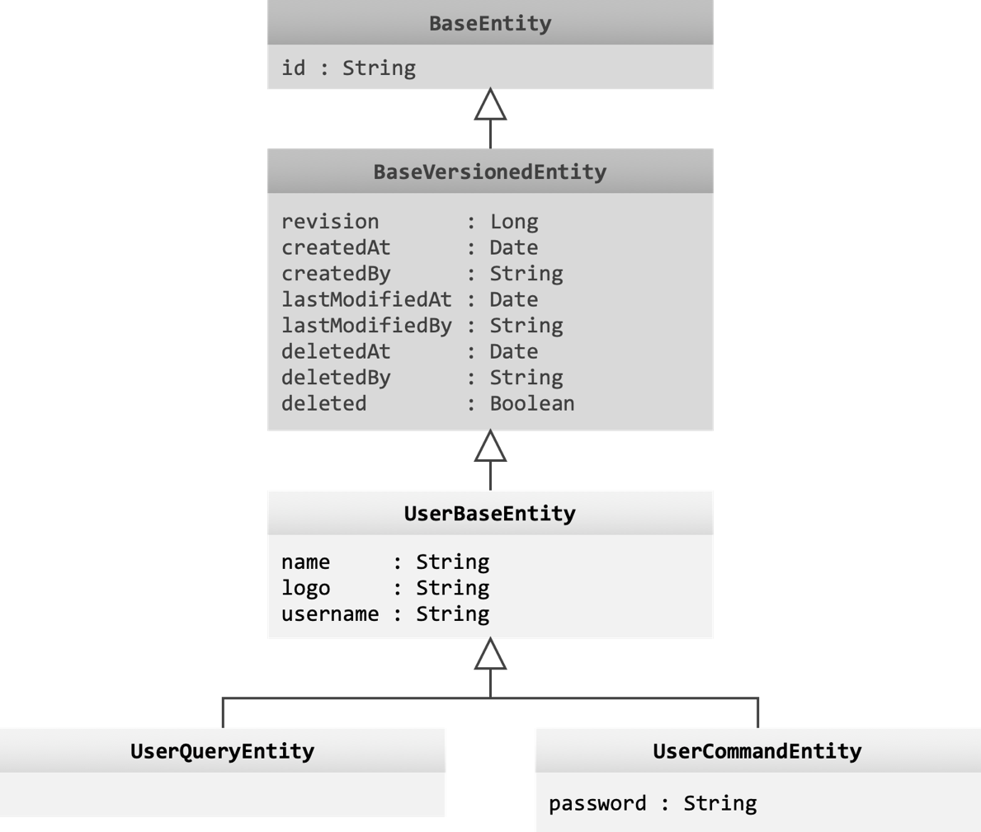

 |  | net.codelet.cloud.user.entity.UserBaseEntity
 |  | @MappedSuperclass
 |  | public abstract class UserBaseEntity extends BaseVersionedEntity {

 |  | @Column(nullable = false, length = 45)
 |  | private String name;

 |  | @Column(length = 255)
 |  | private String logo;

 |  | @Column(nullable = false, length = 32)
 |  | private String username;

 |  | /* Getters & Setters */
 |  | }

 |  | net.codelet.cloud.user.command.entity.UserCommandEntity
 |  | @Entity
 |  | @Table(name = "user")
 |  | public class UserCommandEntity extends UserBaseEntity {

 |  | @Column(nullable = false, length = 60)
 |  | private String password;

 |  | /* Getter & Setter */
 |  | }

 |  | net.codelet.cloud.user.query.entity.UserQueryEntity
 |  | @Entity
 |  | @Table(name = "user")
 |  | public class UserQueryEntity extends UserBaseEntity {
 |  | }

 |  | 注解说明
 |  | 注解 |  |  |  |  |  | 说明
 |  | @MappedSuperclass |  |  |  |  |  | 标明当前类为实体数据实体的超类
 |  | @Entity |  |  |  |  |  | 标明当前类为数据实体，注意，该注解不可与 @MappedSuperclass 一起使用
 |  | @Table |  |  |  |  |  | 标明数据与数据实体映射的数据库表名
 |  | @Column |  |  |  |  |  | 配置数据库表的列，如列名、是否可以为 NULL、最大长度等

数据传输对象（DTO）定义

 | 数据传输对象是一个简单的 POJO 对象，用于描述客户端提交给服务器的数据结构，如 HTTP 请求 URL 中的查询参数（Query String Parameters）、
 | HTTP 请求体数据（HTTP Request Body）等。

 | 所有数据传输对象都应为 net.codelet.cloud.dto.BaseDTO 的派生类。
 | 所有分页查询参数对象都应为 net.clodelet.cloud.dto.PaginationDTO 的派生类。

 | 下面以用户查询为例：
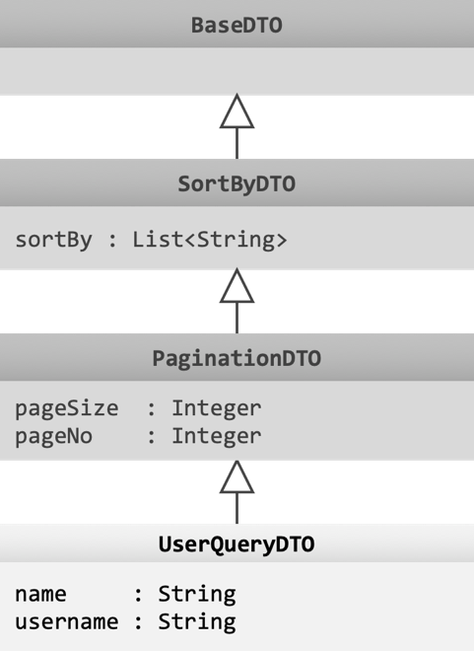

 |  | net.codelet.cloud.user.query.dto.UserQueryDTO
 |  | public class UserQueryDTO extends PaginationDTO {

 |  | @ApiModelPropery("用户姓名")
 |  | private String name;

 |  | @ApiModelPropery("登录用户名")
 |  | private String username;

 |  | /* Getters & Setters */
 |  | }

 |  | 注解说明
 |  | 注解 |  |  |  |  |  | 说明
 |  | @ApiModelProperty |  |  |  |  |  | Swagger 注解，用于在 API 文档中对属性进行说明

数据仓库（Repository）接口定义

 | Spring 框架会自动实现 org.springframework.data.repository.Repository 从而实现对数据库持久化数据的操作。

 | Spring Data JPA 还提供了两个 Repository 接口的扩展接口：
 |  | org.springframework.data.repository.CrudRepository |  |  |  |  |  |  |  |  |  |  |  |  | 定义了基本的 CRUD 操作
 |  | org.springframework.data.repository.PagingAndSortingRepository |  |  |  |  |  |  |  |  |  |  |  |  | 定义了基本分页查询操作

 | 所有查询领域的数据仓库都应扩展自 net.codelet.cloud.repository.BaseRepository（以实现关联数据的取得）。

 | 下面以用户查询为例：
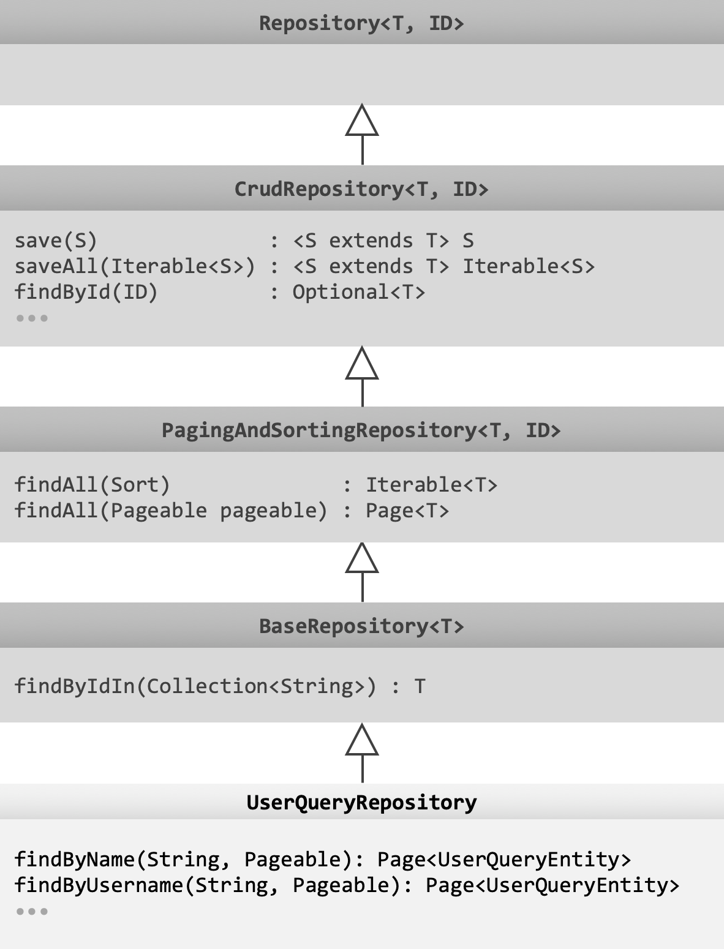

 |  | net.codelet.cloud.user.query.repository.UserQueryRepository
 |  | public interface UserQueryRepository extends BaseRepository {

 |  | Page<UserQueryEntity> findByName(String name, Pageable pageable);

 |  | Page<UserQueryEntity> findByUsername(String username, Pageable pageable)

 |  | @Query("SELECT u FROM UserQueryEntity u WHERE u.name LIKE %:query.name% OR u.username LIKE %:query.username%")
 |  | Page<UserQueryEntity> search(@Param("query") UserQueryDTO query, Pageable pageable);

 |  | /* ... */
 |  | }

 |  | 注解说明
 |  | 注解 |  |  |  |  |  | 说明
 |  | @Query |  |  |  |  |  | 定义 JPA 查询语句
 |  | @Param |  |  |  |  |  | 定义 JPA 查询语句中的参数

领域业务服务实现

 | 先定义领域业务服务的接口，再对接口进行实现。

 | 数据实体的领域业务服务应实现 net.codelet.cloud.service.DomainObjectService。

 | 领域业务服务之间不可互相调用，若存在共通业务逻辑，应提取到 Business 中。

 | 如果需要操作 Redis 中的数据则需要继承 net.codelet.cloud.service.StringRedisService。

 | 下面以用户查询为例：

 |  | net.codelet.cloud.user.query.service.UserQueryService
 |  | public interface UserQueryService {
 |  | Page<UserQueryEntity> search(UserQueryDTO query, Pageable pageable);
 |  | UserEntity get(String userId);
 |  | }

 |  | net.codelet.cloud.user.query.service.impl.UserQueryServiceImpl
 |  | @Component
 |  | public class UserQueryServiceImpl exends StringRedisService implements UserQueryService, DomainObjectService {

 |  | private final UserQueryRepository userQueryRepository;

 |  | @Autowired
 |  | public UserQueryServiceImpl(StringRedisTemplate stringRedisTemplate, UserQueryRepository userQueryRepository) {
 |  | super(stringRedisTemplate);
 |  | this.userQueryRepository = userQueryRepository;
 |  | }

 |  | @Override
 |  | public Page<UserQueryEntity> search(UserQueryDTO query, Pageable pageable) {
 |  | return userQueryRepository.search(query, pageable);
 |  | }

 |  | @Override
 |  | public get(String userId) {
 |  | return userQueryRepository.findById(userId);
 |  | }

 |  | /* ... */
 |  | }

 |  | 注解说明
 |  | 注解 |  |  |  |  |  | 说明
 |  | @Component |  |  |  |  |  | Spring 将调用构造方法，注入所需组件，并将实例化结果作为 Bean 注册到应用上下文中
 |  | @Autowired |  |  |  |  |  | 作用与构造方法时，Spring 将根据方法的参数名从上下文中获取相应的 Bean 并注入到构造方法中

REST API 接口定义及实现

 | 下面以用户查询为例：

 |  | net.codelet.cloud.user.query.api.UserQueryApi
 |  | @FeignClient(
 |  | contextId = "user-query",
 |  | name = "${services.user.query.name:user-query}"
 |  | )
 |  | public interface UserQueryApi {

 |  | @GetMapping("/users")
 |  | Page<UserQueryEntity> search(@SpringQueryMap UserQueryDTO query);

 |  | @GetMapping("/users/{userId}")
 |  | UserQueryEntity get(@PathVariable("userId") String userId);
 |  | }

 |  | net.codelet.cloud.user.query.controller.UserQueryController
 |  | @Api(tags = {"用户账号"})
 |  | @RestController
 |  | public class UserQueryController extends BaseController implements UserQueryApi {

 |  | private final UserQueryService userQueryService;

 |  | @Autowired
 |  | public UserQueryController(@Valid UserQueryService userQueryService) {
 |  | this.userQueryService = userQueryService;
 |  | }

 |  | @Override
 |  | @ApiOperation("查询用户")
 |  | public Page<UserQueryEntity> search(UserQueryDTO query) {
 |  | return userQueryService.search(query, query.toPageable());
 |  | }

 |  | @Override
 |  | @ApiOperation("取得用户信息")
 |  | public UserQueryEntity get(@ApiParam("用户 ID") String userId) {
 |  | return userQueryService.get(userId);
 |  | }
 |  | }

 |  | 注解说明
 |  | 注解 |  |  |  |  |  | 说明
 |  | @FeignClient |  |  |  |  |  | Spring 框架将根据 REST API 接口实现 HTTP 客户端
 |  | @GetMapping |  |  |  |  |  | 定义一个请求方法为 GET 的 REST 路由
 |  |  |  |  |  |  |  | 另有 @PostMapping、@PutMapping、@PatchMapping、@DeleteMapping 等
 |  | @SpringQueryMap |  |  |  |  |  | 将一个对象或 Map 以 Query 字符串形式传递（而不是作为请求数据 JSON 的形式）
 |  | @PathVariable |  |  |  |  |  | 定义 REST API 路径参数
 |  | @Api |  |  |  |  |  | Swagger API 文档标签
 |  | @RestController |  |  |  |  |  | 标明当前类为一个 REST 控制器
 |  | @ApiOperation |  |  |  |  |  | 对 REST 路由进行说明
 |  | @ApiParam |  |  |  |  |  | 对参数进行说明
 |  | @Valid |  |  |  |  |  | 根据 POJO 类中属性的校验注解对属性进行校验，以保证数据的有效性
 |  |  |  |  |  |  |  | 校验注解说明参照下表

 |  | 表单数据校验注解说明
 |  | 注解 |  | 示例 |  |  |  |  |  |  |  |  |  |  |  | 示例说明
 |  | @NotNull |  | @NotNull |  |  |  |  |  |  |  |  |  |  |  | 不可为 null
 |  | @NotEmpty |  | @NotEmpty |  |  |  |  |  |  |  |  |  |  |  | 不可为 null、空字符串、空集合
 |  | @NotBlank |  | @NotBlank |  |  |  |  |  |  |  |  |  |  |  | 不可为 null 或空白字符
 |  | @Size |  | @Size(min = 3, max = 16) |  |  |  |  |  |  |  |  |  |  |  | 字符串或集合长度必须在 3（含）到 16（含）之间
 |  | @Min |  | @Min(0) |  |  |  |  |  |  |  |  |  |  |  | 不得小于 0
 |  | @Max |  | @Max(16) |  |  |  |  |  |  |  |  |  |  |  | 不得大于 16
 |  | @Pattern |  | @Pattern(regexp = "^[a-zA-Z][0-9a-zA-Z]{2,23}$") |  |  |  |  |  |  |  |  |  |  |  | 由英文字母及数字组成，且第一个字符必须为字母，
 |  |  |  |  |  |  |  |  |  |  |  |  |  |  |  | 且总长度必须在 3（含）到 24（含）位之间
 |  | @Email |  | @Email |  |  |  |  |  |  |  |  |  |  |  | 必须符合电子邮箱地址格式
 |  | * 更多注解参照 javax.validation.constraints 下的内容

HTTP 响应数据的数据结构说明

 | 控制器方法的返回结果将会被包装成 JSON API 的格式（参照 net.codelet.cloud.aspect.JsonApiResponseAspect）返回给客户端。

 | 提示 |  | 通过 FeignClient 调用其他服务时通过 net.codelet.cloud.feign.ResponseDecoder 对转换后的数据进行解码。

 | 典型的响应数据的结构如下：
 | {
 | "success": true, |  |  |  |  |  |  |  |  |  |  |  |  | 请求是否成功
 | "meta": { |  |  |  |  |  |  |  |  |  |  |  |  | 元数据，如符合查询条件的数据的总数、总页数等
 | "count": 47,
 | "pages": 5,
 | "pageNo": 3,
 | "pageSize": 10,
 | "isFirstPage": false,
 | "hasPreviousPage": true,
 | "hasNextPage": true,
 | "isLastPage": false
 | },
 | "data": [ |  |  |  |  |  |  |  |  |  |  |  |  | 返回的结果
 | {
 | "id": "BMEDYJ5S1DY5PPQH",
 | "name": "郭强",
 | "createdBy": {"$ref": "BMEDYH6EP4Q97Z0M"}
 | },
 | {
 | "id": "BMEDYHJB21ULW3AY",
 | "name": "姜旭光",
 | "createdBy": {"$ref": "BMEDYH6EP4Q97Z0M"}
 | }
 | ],
 | "included": { |  |  |  |  |  |  |  |  |  |  |  |  | 引用数据的字典
 | "BMEDYH6EP4Q97Z0M": {
 | "name": "system"
 | }
 | }
 | }

国际化（i18n）

 | 国际化消息文件位于模块的 src/main/resources 下，文件名格式为 messages_语言代码.properties。

 | 如：
 |  | messages.properties |  |  |  |  | 默认语言（英文）
 |  | messages_zh_CN.properties |  |  |  |  | 简体中文
 |  | messages_jp.properties |  |  |  |  | 日文

 | 下面以用的登录为例：

 |  | messages.properties
 |  | error.validation.authentication.username-is-required=username is required.
 |  | error.validation.authentication.password-is-required=password is required.

 |  | messages_zh_CN.properties
 |  | error.validation.authentication.username-is-required=必须指定登录用户名。
 |  | error.validation.authentication.password-is-required=必须指定登录密码。

 |  | net.codelet.cloud.auth.command.dto.CredentialDTO
 |  | public class CredentialDTO extends BaseDTO {

 |  | @ApiModelProperty("登录用户名")
 |  | @NotNull(message = "{error.validation.authentication.username-is-required}")
 |  | private String username;

 |  | @ApiModelProperty("登录密码")
 |  | @NotNull(message = "{error.validation.authentication.password-is-required}")
 |  | private String password;

 |  | /* Getters & Setters */
 |  | }

 | 提示 |  | 客户端语言通过 Accept-Language 请求头设置。

启动类配置

 | 下面以组织查询为例：

 |  | net.codelet.cloud.organization.query.OrganizationQueryStarter
 |  | @SpringBootApplication(exclude = {SecurityAutoConfiguration.class})
 |  | @EnableFeignClients({"net.codelet.cloud.user.query.api"})
 |  | @EntityScan({"net.codelet.cloud"})
 |  | @EnableJpaRepositories({"net.codelet.cloud"})
 |  | @ComponentScan({"net.codelet.cloud"})
 |  | @EnableDiscoveryClient
 |  | public class OrganizationQueryStarter {
 |  | public static void main(String[] args) {
 |  | SpringApplication application = new SpringApplication(OrganizationQueryStarter.class);
 |  | application.addListeners(new ApplicationPidFileWriter("./organization-query.pid")); |  |  |  |  |  |  |  |  |  |  |  |  |  |  |  |  |  | 生成 PID 文件
 |  | }
 |  | }

 |  | 注解说明
 |  | 注解 |  |  |  |  |  | 说明
 |  | @SpringBootApplication |  |  |  |  |  | 表示当前模块为一个 Spring Boot 应用
 |  | @EnableFeignClients |  |  |  |  |  | Spring 将根据指定包内带有 @FeignClient 注解的接口生成 FeignClient Bean
 |  | @EntityScan |  |  |  |  |  | 扫描指定包下的数据实体
 |  | @EnableJpaRepositories |  |  |  |  |  | Spring 将根据指定的包内的 Repository 接口的定义生成数据仓库的 Bean
 |  | @ComponentScan |  |  |  |  |  | 扫描置顶包下的组件、服务、配置等 Bean
 |  | @EnableDiscoveryClient |  |  |  |  |  | 当前模块的服务启动后将注册到服务注册中心

应用配置

 | Spring Boot 工程通过 src/resources/ 下的 application.yml 文件对应用进行配置。
 | 工程的配置可以存放在多个配置文件中，每一个文件对应一个 profile，并命名为 application-profile.yml，
 | 例如，可以将通用配置保存在 application.yml 文件中，将开发环境和产品环境的配置分别保存在 application-development.yml 和
 | application-production.yml 文件中。

 | 工程打包后，通过 Java 的 -D 参数指定 spring.profiles.active 全局变量即可选择要使用的配置（也可以在 application.yml 文件中设置）。
 | $ java -Dspring.profiles.active=production -jar ./user-query-0.0.1-SNAPSHOT.jar

 | application.yml 示例：
 | server:
 | port: 8041 |  |  |  |  |  |  |  |  |  |  |  |  |  |  |  | HTTP 服务端口号

 | spring:
 | application:
 | name: user-query |  |  |  |  |  |  |  |  |  |  |  |  |  |  |  | 应用名称，将作为微服务名称注册到 Consul
 | cloud:
 | consul: |  |  |  |  |  |  |  |  |  |  |  |  |  |  |  | Consul 设置
 | host: 192.168.1.247 |  |  |  |  |  |  |  |  |  |  |  |  |  |  |  |  | Consul 注册中心地址
 | port: 8940 |  |  |  |  |  |  |  |  |  |  |  |  |  |  |  |  | Consul 注册中心 HTTP 服务端口号
 | discovery:
 | enabled: true |  |  |  |  |  |  |  |  |  |  |  |  |  |  |  |  | 开启服务自动发现
 | tags: domain=user,type=query |  |  |  |  |  |  |  |  |  |  |  |  |  |  |  |  | 设置微服务的标签（领域：user；类型：查询）
 | jpa: |  |  |  |  |  |  |  |  |  |  |  |  |  |  |  | JPA 设置
 | database-platform: org.hibernate.dialect.MySQL5InnoDBDialect |  |  |  |  |  |  |  |  |  |  |  |  |  |  |  |  | 使用 MySQL5 InnoDB 方言
 | show-sql: false |  |  |  |  |  |  |  |  |  |  |  |  |  |  |  |  | 是否在日志中输出 SQL：否
 | hibernate:
 | ddl-auto: none |  |  |  |  |  |  |  |  |  |  |  |  |  |  |  |  | 自动执行 DDL 的方式：不执行
 | datasource: |  |  |  |  |  |  |  |  |  |  |  |  |  |  |  | 数据源
 | url: jdbc:mysql://192.168.1.247:3306/codelet_cloud_user?useUnicode=true&characterEncoding=utf-8&useSSL=false
 |  |  |  |  |  |  |  |  |  |  |  |  |  |  |  |  |  | MySQL 连接字符串
 | username: codelet |  |  |  |  |  |  |  |  |  |  |  |  |  |  |  |  | 登录用户名
 | password: 1qazxsw2 |  |  |  |  |  |  |  |  |  |  |  |  |  |  |  |  | 登录密码
 | hikari: |  |  |  |  |  |  |  |  |  |  |  |  |  |  |  |  | Hikari 连接池设置
 | connection-timeout: 60000 |  |  |  |  |  |  |  |  |  |  |  |  |  |  |  |  |  | 连接超时时长：一分钟
 | minimum-idle: 5 |  |  |  |  |  |  |  |  |  |  |  |  |  |  |  |  |  | 最小空闲数
 | maximum-pool-size: 50 |  |  |  |  |  |  |  |  |  |  |  |  |  |  |  |  |  | 最大连接数
 | idle-timeout: 120000 |  |  |  |  |  |  |  |  |  |  |  |  |  |  |  |  |  | 空闲超时
 | max-lifetime: 240000 |  |  |  |  |  |  |  |  |  |  |  |  |  |  |  |  |  | 最大存活时长
 | auto-commit: true |  |  |  |  |  |  |  |  |  |  |  |  |  |  |  |  |  | 是否自动提交：是
 | redis: |  |  |  |  |  |  |  |  |  |  |  |  |  |  |  | Redis 配置
 | host: 192.168.1.247 |  |  |  |  |  |  |  |  |  |  |  |  |  |  |  |  | 服务器地址
 | port: 6301 |  |  |  |  |  |  |  |  |  |  |  |  |  |  |  |  | 服务端口号
 | password: 1qazxsw2 |  |  |  |  |  |  |  |  |  |  |  |  |  |  |  |  | 登录密码
 | database: 0 |  |  |  |  |  |  |  |  |  |  |  |  |  |  |  |  | 数据库编号
 | mail: |  |  |  |  |  |  |  |  |  |  |  |  |  |  |  | 电子邮件配置
 | default-encoding: UTF-8 |  |  |  |  |  |  |  |  |  |  |  |  |  |  |  |  | 默认字符集
 | host: smtp.mail.com |  |  |  |  |  |  |  |  |  |  |  |  |  |  |  |  | SMTP 服务器 URL
 | port: 25 |  |  |  |  |  |  |  |  |  |  |  |  |  |  |  |  | SMTP 服务端口
 | protocol: smtp |  |  |  |  |  |  |  |  |  |  |  |  |  |  |  |  | 协议：SMTP
 | username: codelet@mail.com |  |  |  |  |  |  |  |  |  |  |  |  |  |  |  |  | 账号
 | password: Pa5sw0rd |  |  |  |  |  |  |  |  |  |  |  |  |  |  |  |  | 密码
 | properties:
 | mail:
 | smtp:
 | auth: true |  |  |  |  |  |  |  |  |  |  |  |  |  |  |  |  | 是否开启认证：是
 | starttls: |  |  |  |  |  |  |  |  |  |  |  |  |  |  |  |  | 是否开启 TLS：是
 | enable: true |  |  |  |  |  |  |  |  |  |  |  |  |  |  |  |  | 是否必须使用 TLS：是
 | required: true |  |  |  |  |  |  |  |  |  |  |  |  |  |  |  |  | 连接超时
 | connectionTimeout: 60000 |  |  |  |  |  |  |  |  |  |  |  |  |  |  |  |  | 超时
 | tiimeout: 60000 |  |  |  |  |  |  |  |  |  |  |  |  |  |  |  |  | 写入超时
 | writetimeout: 60000
 | debug: false |  |  |  |  |  |  |  |  |  |  |  |  |  |  |  | 非调试模式

 | 连接到 Redis 集群时使用如下配置：
 | •••
 | redis:
 | cluster:
 | nodes: 192.168.1.247:6301,192.168.1.248:6301,192.168.1.249:6301
 | max-redirects: 8
 | password: 1qazxsw2
 | database: 0

 | 可以自定义配置，例如：
 | application:
 | security:
 | access-token-key: MXviFblBleCahWxkR8pXEXq3smAmpLWDqbvl
 | access-token-ttl: 1296000
 | access-token-renew-frequency: 86400
 | cache:
 | ttl:
 | user-agent-id: 60
 | access-token-renewed-at: 15

 | 将应用配置注入到 Bean 中：
 | @Configuration
 | @PropertySource("classpath:application.yml")
 | @ConfigurationProperties(prefix = "application.security")
 | public class SecurityConfiguration {

 | private String accessTokenKey;

 | private long accessTokenTtl;

 | private long accessTokenRenewFrequency;

 | /* Getters/Setters ... */
 | }

 | 还可以使用 @Value 注解：
 | @Component
 | public class SecurityConfiguration {

 | @Value("${application.security.access-token-key:Default}")
 | private String accessTokenKey;

 | @Value("${application.security.access-token-ttl}")
 | private long accessTokenTtl;

 | @Value("${application.security.access-token-renew-frequency}")
 | private long accessTokenRenewFrequency;

 | /* Getters/Setters ... */
 | }

Web 安全

 | • | 所有请求必须携带 User-Agent 请求头，否则将返回访问被拒绝错误。

 | • | 要求用户认证的接口必须携带 Authorization 请求头，否则将返回未认证错误。请求头形式为：

 |  | Authorization: Bearer 访问令牌

 | • | 所有无需用户认证但会产生新业务数据的请求（如获取短信验证码、发送验证邮件等）都应通过 CAPTCHA 校验（如要求用户识别图形验证码）进行保护。

 | • | 用户登录认证请求初始无需进行 CAPTCHA 校验，但多次尝试失败后应进行 CAPTCHA 校验保护。

 | • | 无论接口是否要求用户认证，客户端提供的用户访问令牌都必须有效。

Dev-Figures
user-command-api
user-query-api
auth-query-api
auth-command-api
user-query
user-command
auth-query
auth-command
user-command-starter
user-query-starter
auth-command-starter
auth-query-starter
auth-commons
user-commons
commons
starter-commons
starter-commons-discovery
starter-commons-jpa

JsonApiBooleanDTO
data : Boolean
JsonApiNumberDTO
data : Number
JsonApiWithDataDTO
links : Map<String, String>
included : Map<String, Object>
JsonApiDTO
success : Boolean
error : JsonApiErrorDTO
JsonApiObjectDTO<T extends BaseDTO>
data : T
JsonApiListDTO<T extends BaseDTO>
data : List<T>

BaseEntity
id : String
BaseVersionedEntity
revision : Long
createdAt : Date
createdBy : String
lastModifiedAt : Date
lastModifiedBy : String
deletedAt : Date
deletedBy : String
deleted : Boolean
UserBaseEntity
name : String
logo : String
username : String
UserQueryEntity
UserCommandEntity
password : String

BaseDTO
SortByDTO
sortBy : List<String>
UserQueryDTO
name : String
username : String
PaginationDTO
pageSize : Integer
pageNo : Integer

CrudRepository<T, ID>
save(S) : <S extends T> S
saveAll(Iterable<S>) : <S extends T> Iterable<S>
findById(ID) : Optional<T>
•••
PagingAndSortingRepository<T, ID>
findAll(Sort) : Iterable<T>
findAll(Pageable pageable) : Page<T>
BaseRepository<T>
findByIdIn(Collection<String>) : T
UserQueryRepository
findByName(String, Pageable): Page<UserQueryEntity>
findByUsername(String, Pageable): Page<UserQueryEntity>
•••
Repository<T, ID>

